ORGANIZAČ. STRUKTURA
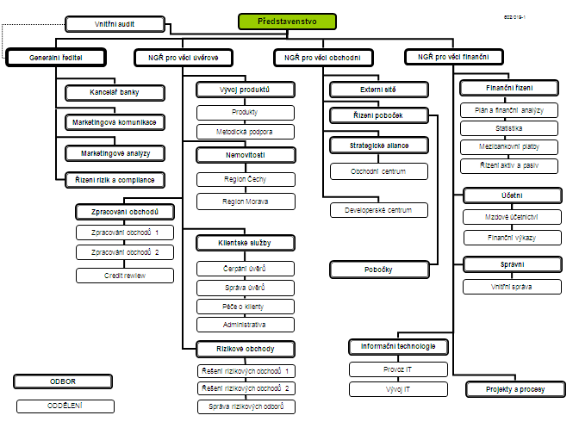

Počet zaměstnanců - přepočtený stav za období leden až září 2010: 422
Počet organizačních jednotek: ústředí + 16 regionálních poboček

